说明
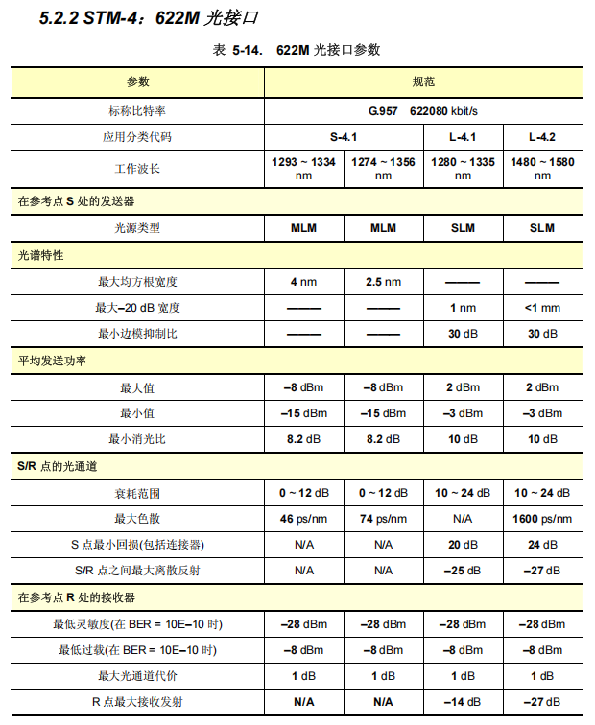
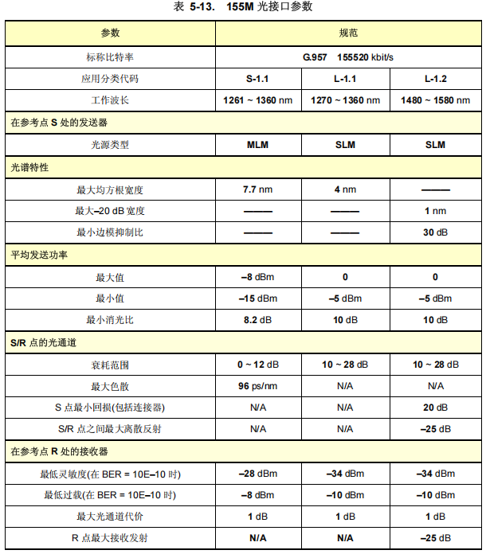
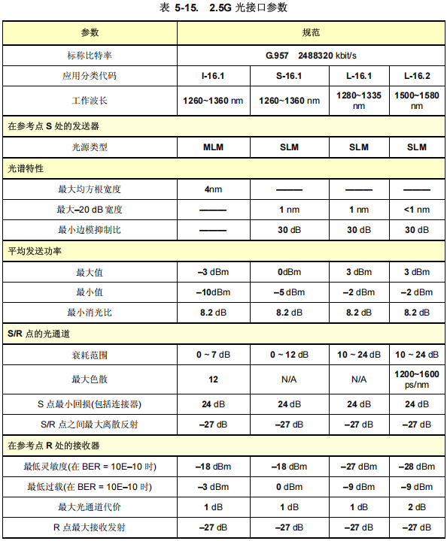
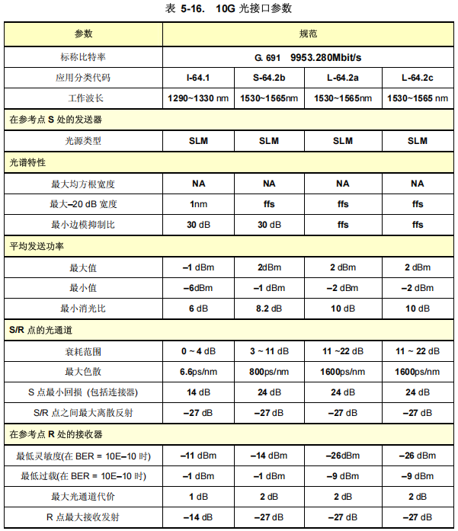
速率 | 光模块类型 | 发光过高门限 | 发光过低门限 | 收光过高门限 | 收光过低门限
STM-1 | S1.1 | -8 | -15 | -8 | -28
 | L1.1 | 0 | -5 | -10 | -34
 | L1.2 | 0 | -5 | -10 | -34
STM-4 | S4.1 | -8 | -15 | -8 | -28
 | L4.1 | 2 | -3 | -8 | -28
 | L4.2 | 2 | -3 | -8 | -28
STM-16 | I16.1 | -3 | -10 | -3 | -18
 | S16.1 | 0 | -5 | 0 | -18
 | L16.1 | 3 | -2 | -9 | -27
 | L16.2 | 3 | -2 | -9 | -28
STM-64 | I64.1 | -1 | -6 | -1 | -11
 | S64.2b | 2 | -1 | -1 | -14
 | L64.2a | 2 | -2 | -9 | -26
 | L64.2c | 2 | -2 | -9 | -26

